タスクの表示順に関する課題
進捗EXCEL、WBS登録画面、進捗入力画面、タスク検索画面、EVM集計一覧画面で表示タスクのソート順がそれぞれ異なっている。

①進捗EXCEL（タスクコード選択時に、1.1の次が1.2ではなく1.10がドロップダウンリストで表示されており、入力しづらさを感じて他の画面も調査）
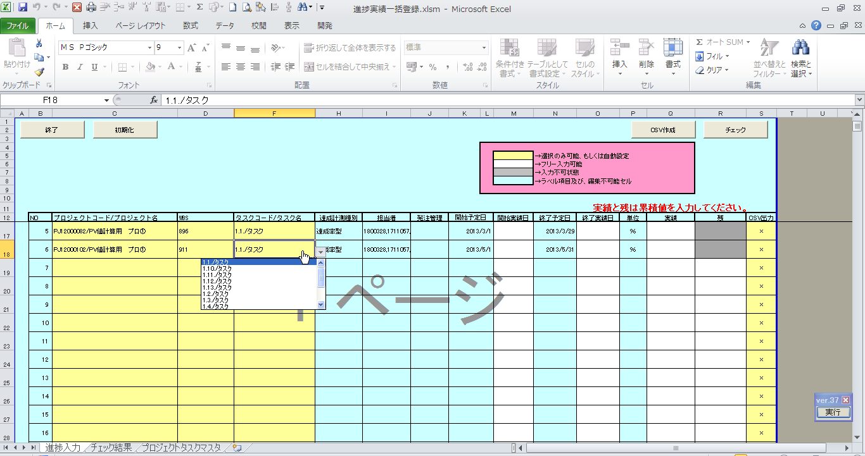

【基本設計書 及び 現在の実装】
WBSタスクトラン．タスクコードで昇順ソート

②WBS登録画面
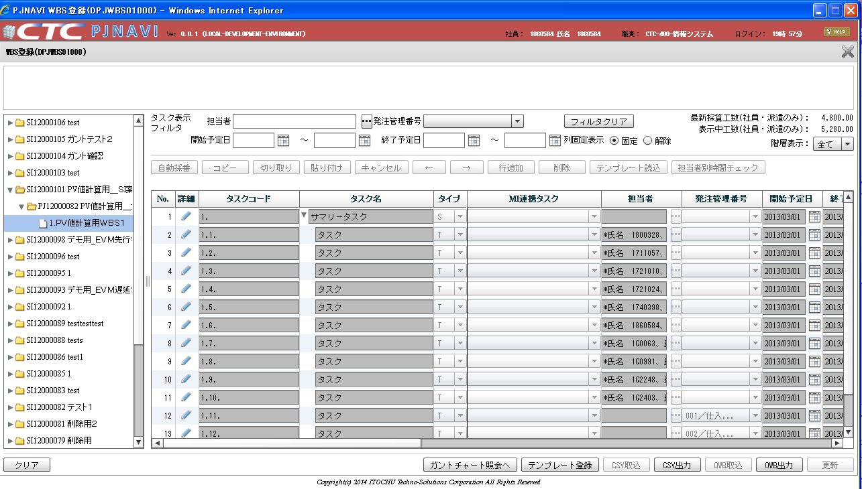

【基本設計書 及び 現在の実装】
WBSタスクトラン．表示順（DSP_SEQ）で昇順ソート
（siblingsオプションで親子の階層を崩さずにソート）

③進捗登録画面
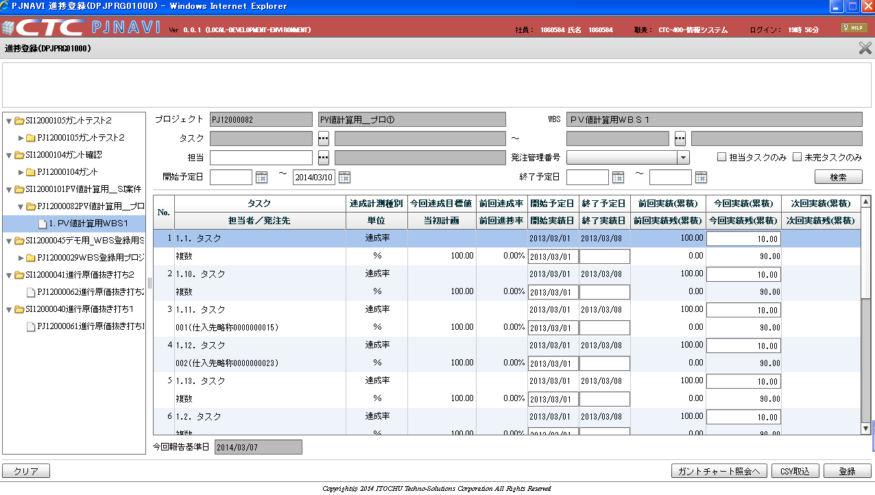

【基本設計書 及び 現在の実装】
WBSタスクトラン．タスクコード、表示順で昇順ソート

SELECT
TASK.WBS,
TASK.TSK_UID,
TASK.TSK_CD,
TASK.TSK_NM,
CASE
WHEN TASK.SHIP_TSK_FLG = '0' THEN
TASK.EMP
WHEN TASK.SHIP_TSK_FLG = '1' THEN
TASK.SUPP_FM_NM
END EMP
FROM
(
SELECT
DISTINCT WBS_TSK.DSP_SEQ,
'1.'||'ＰＶ値計算用ＷＢＳ１' WBS,
WBS_TSK.TSK_UID,
WBS_TSK.TSK_CD,
WBS_TSK.TSK_NM,
EMP_GET_ASIT_QEURY.EMP,
SUPP_FM_NM_QEURY.SUPP_FM_NM,
WBS_TSK.SHIP_TSK_FLG
FROM
PJTR_PJ_WBS_TSK WBS_TSK,
(
SELECT
DISTINCT WBS_TSK_RESRC.TSK_UID,
ListAgg(EMP.NAME,',') withIn GROUP(ORDER BY WBS_TSK_RESRC.DSP_SEQ) OVER (partition BY WBS_TSK_RESRC.TSK_UID) EMP
FROM
PJTR_PJ_WBS_TSK_RESRC WBS_TSK_RESRC,
PJTM_PJ_EMP EMP
WHERE
WBS_TSK_RESRC.EMP_CD = EMP.EMP_CD AND
'2014-03-03' BETWEEN EMP.VLD_STR_DT AND EMP.VLD_END_DT AND
EMP.DEL_FLG = 0
) EMP_GET_ASIT_QEURY,
(
SELECT
DISTINCT PROSC_EST_SHIP_DT.SHIP_MNG_NO,
SUPP.SUPP_FM_NM
FROM
PJTR_PJ_PROSC_EST_SHIP_DT PROSC_EST_SHIP_DT,
PJTR_PJ_PROSC_EST PROSC_EST,
PJTM_PJ_SUPP SUPP
WHERE
PROSC_EST_SHIP_DT.PRJ_CD = PROSC_EST.PRJ_CD AND
PROSC_EST_SHIP_DT.PROSC_VER = PROSC_EST.PROSC_VER AND
PROSC_EST_SHIP_DT.SUPP_CD = SUPP.SUPP_NO AND
PROSC_EST.PRJ_CD = 'PJ12000082' AND
PROSC_EST.PROS_VLD_FLG = '1' AND
PROSC_EST.DEL_FLG = '0' AND
PROSC_EST_SHIP_DT.DEL_FLG = '0' AND
SUPP.DEL_FLG = '0'
) SUPP_FM_NM_QEURY,
PJTR_PJ_WBS_TSK_RESRC WBS_TSK_RESRC
WHERE
WBS_TSK.TSK_UID = WBS_TSK_RESRC.TSK_UID(+) AND
WBS_TSK.TSK_UID = EMP_GET_ASIT_QEURY.TSK_UID(+) AND
WBS_TSK.PRJ_CD = 'PJ12000082' AND
WBS_TSK.WBS_ID = '896' AND
WBS_TSK.SHIP_MNG_NO = SUPP_FM_NM_QEURY.SHIP_MNG_NO(+) AND
WBS_TSK.PRJ_EXCEPT_SEG = '0' AND
WBS_TSK.TYP = '70' AND
WBS_TSK.DEL_FLG = '0' AND
WBS_TSK_RESRC.DEL_FLG(+) = '0'
)TASK
ORDER BY
TASK.DSP_SEQ
④進捗登録画面から呼出したタスク検索ポップアップ画面（これは設計書と実装が異なっているという別問題もあるが・・・）
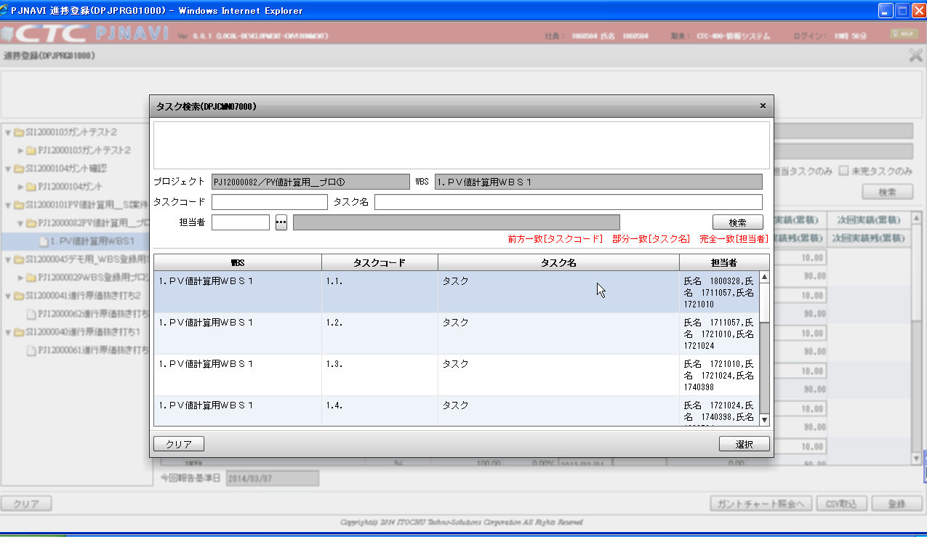

【基本設計書 】
WBSタスクトラン．タスクコードで昇順ソート
【実装】
WBSタスクトラン．表示順（DSP_SEQ）で昇順ソート

⑤EVM分析一覧画面
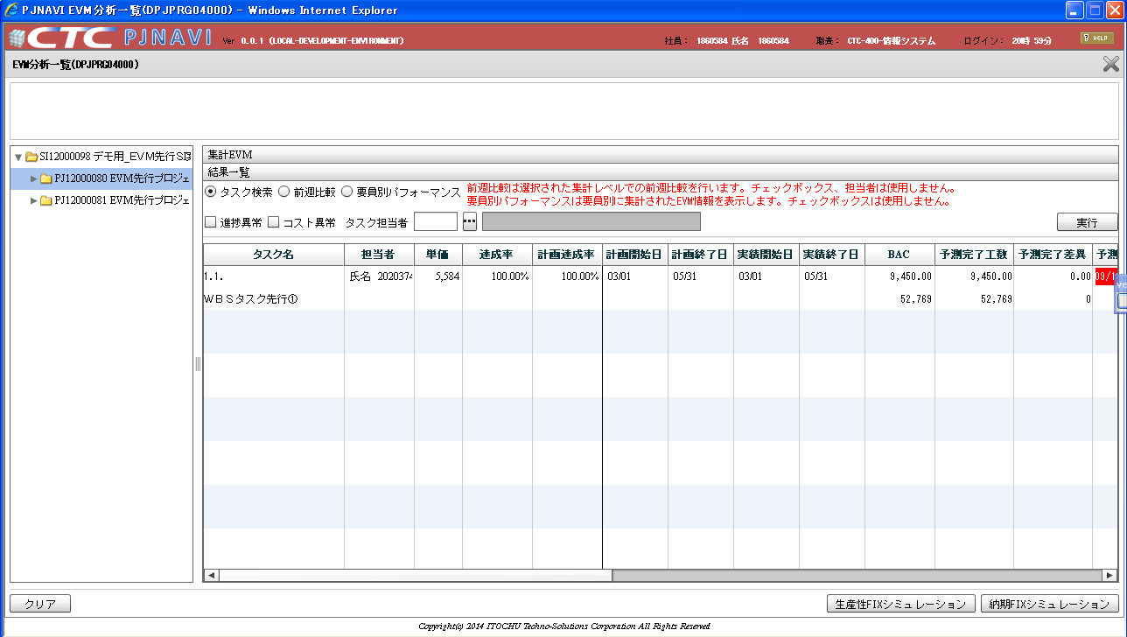

【基本設計書 及び 実装】
今回報告締WBSタスクSNAPトラン．プロジェクトコード、WBS_ID、
WBSタスクトラン．タスクコード、発注タスクフラグ
従業員マスタ．従業員コード
今回報告締WBSタスクSNAPトランで昇順ソート

